About
اعداد را در کادرهای سفید رنگ وارد نمایید
کادرهای با پس زمینه خاکستری به طور خودکار محاسبه می‌شوند

با نگه داشتن اشاره گر ماوس روی علائم کوچک قرمز رنگ گوشه کادرها
توضیحات و راهنمایی در مورد کادر نمایش داده می‌شود
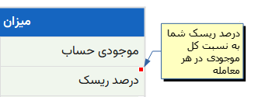

www.libreoffice.org | LibreOffice Calc | ایجاد شده با
rastikerdar.github.io/vazirmatn | VazirMatn FD | فونت مورد استفاده
github.com/farshad991/Trade-Calculator | فرشاد قدیری | طراح

